FICHA DE CREACION Y ACT
 |  |  |  |  |  |  |  |  |  |  |  |  |  |  |  |  |  |  |  |  |  |  |  |  |  |  |  |  |  |  |  |  |  |  |  |  |  |  |  | FECHA
 |  |  |  |  |  |  |  |  |  |  |  |  |  | CAJA COLOMBIANA DE SUBSIDIO FAMILIAR COLSUBSIDIO |  |  |  |  |  |  |  |  |  |  |  |  |  |  |  |  |  |  |  |  |  |  |  |  |  | DD |  | MM | AAAA

 | Nit 860007336-1
 |  |  |  |  |  |  |  |  |  |  |  |  | FORMATO DE CREACION Y/O ACTUALIZACION DE TERCEROS |  |  |  |  |  |  |  |  |  |  |  |  |  |  |  |  |  |  |  |  |  |  |  |  |  |  | GF.FC.38 |  |  |  | V13

 | El siguiente tercero se creara como:

 |  |  | Proveedor |  |  |  |  |  |  |  | Cliente |  |  |  |  |  |  |  |  |  | Reintegro facturación |  |  |  |  |  |  |  |  |  |  |  |  | Devolución afiliaciones

 |  |  | Devolución Aportes |  |  |  |  |  |  |  | Saldo a favor vivienda |  |  |  |  |  |  |  |  |  | Saldos a favor crédito social |  |  |  |  |  |  |  |  |  |  |  |  | Otra ¿Cuál?_________________

 | INFORMACION GENERAL |  |  |  |  |  |  |  |  |  |  |  |  |  |  |  |  |  |  |  |  |  | Unidad de Servicio que solicita la creación del tercero

 | PERSONA NATURAL |  |  |  |  |  |  | Primer Apellido: |  |  |  |  |  |  |  |  |  | Segundo Apellido: |  |  |  |  |  |  |  |  |  | Primer Nombre: |  |  |  |  |  |  |  |  |  | Segundo Nombre:

 |  |  |  |  |  |  |  | Tipo de Identificación |  |  |  |  |  |  |  |  |  |  |  |  |  |  |  |  |  |  |  |  |  |  |  |  |  |  |  | Teléfono:

 |  |  |  |  |  |  |  | CC |  |  |  | CE |  |  |  | NUIP |  |  |  |  |  | No
 |  |  |  |  |  |  |  | Lugar de Nacimiento: |  |  |  |  |  |  |  |  |  |  |  |  |  |  |  |  |  |  |  |  | Fecha de Nacimiento:
 |  |  |  |  |  |  |  |  |  |  |  |  |  |  |  |  |  |  |  |  |  |  |  |  |  |  |  |  |  |  |  |  |  |  | DD |  |  | MM |  |  | AAAA

 |  |  |  |  |  |  |  | Ocupación, Oficio o Actividad: |  |  |  |  |  |  |  |  |  |  |  |  |  |  |  |  |  |  |  |  |  |  |  | Pasaporte Número:

 |  |  |  |  |  |  |  |  | Dirección: |  |  |  |  |  |  |  |  |  |  |  |  |  |  |  |  |  |  |  | E-mail:

 |  |  |  |  |  |  |  | País: |  |  |  |  |  |  |  |  | Departamento: |  |  |  |  |  |  |  |  |  |  |  |  |  | Ciudad:

 | PERSONA JURIDICA (EMPRESA) |  |  |  |  |  |  | Razón Social: |  |  |  |  |  |  |  |  |  |  |  |  |  |  |  |  |  |  |  | Nit.
 |  |  |  |  |  |  |  |  |  |  |  |  |  |  |  |  |  |  |  |  |  |  |  |  |  |  |  |  |  |  |  |  |  |  |  |  |  |  | -
 |  |  |  |  |  |  |  | Dirección Principal y/o para radicación de Facturas: |  |  |  |  |  |  |  |  |  |  |  |  |  |  |  |  |  |  |  |  |  |  |  |  |  |  | Teléfono y/o Fax:

 |  |  |  |  |  |  |  | País: |  |  |  |  |  |  |  |  | Departamento: |  |  |  |  |  |  |  |  |  |  |  |  |  | Ciudad:

 |  |  |  |  |  |  |  | E mail: |  |  |  |  |  |  |  |  |  |  |  |  |  |  |  | Contacto Tesorería:

 |  |  |  |  |  |  |  | Teléfono contacto:

 |  |  | ES USTED UN PROVEEDOR DE SERVICIOS DE MANTENIMIENTO ? |  |  |  |  |  |  |  |  |  |  |  |  |  |  |  |  |  |  |  |  |  |  |  |  |  | SI |  |  | NO
 |  |  | Si su respuesta es positiva, indique correo(s) electrónico(s) para el envio de solicitudes
 |  |  | E-mail 1:
 |  |  | E-mail 2:

 |  | INFORMACION BANCARIA
 |  | Titular de la Cuenta |  |  |  |  |  |  |  |  |  |  |  |  |  |  |  |  |  | No. Cuenta bancaria: |  |  |  |  |  |  |  |  |  |  |  |  |  |  |  |  | Banco

 |  |  |  |  |  |  |  |  |  |  |  | Tipo de Cuenta: |  |  |  |  |  | Ahorros |  |  |  |  |  |  |  |  |  |  | Corriente

 | INFORMACION DE ACUERDO A LA LEY 2024 DEL 23 DE JULIO DE 2020
 | Por favor marque únicamente una opción de acuerdo al decreto 957 del 5 de junio de 2019
 | SECTOR |  |  |  |  |  |  |  |  | MICRO |  |  |  |  |  | PEQUEÑA |  |  |  |  |  | MEDIANA |  |  |  |  |  |  | GRAN EMPRESA
 | MANUFACTURERO
 | SERVICIOS
 | COMERCIO

 |  | INFORMACION TRIBUTARIA
 |  | Tipo de persona |  |  |  |  |  |  |  |  |  |  |  |  |  |  |  |  |  |  |  | Actividad principal
 |  | Persona natural |  |  |  |  |  |  |  |  |  | Persona jurídica |  |  |  |  |  |  |  |  |  | PRODUCTOR
 |  | Actividad económica |  |  |  |  |  |  |  |  |  |  |  |  |  |  |  |  |  |  |  | DISTRIBUIDOR
 |  |  | Código de la tabla de retención de industria y comercio, avisos y tableros (I.C.A) |  |  |  |  |  |  |  |  |  |  |  |  |  |  |  |  |  |  | IMPORTADOR
 |  |  |  |  |  |  |  |  |  |  |  |  |  |  |  |  |  |  |  |  |  | COMERCIALIZADOR
 |  | CODIGO |  |  |  |  | CIIU |  |  |  |  |  | DESCRIPCION |  |  |  |  |  |  |  |  | CONTRATISTA
 |  |  |  |  |  |  |  |  |  |  |  |  |  |  |  |  |  |  |  |  |  | EXTRANJERO
 |  |  |  |  |  |  |  |  |  |  |  |  |  |  |  |  |  |  |  |  |  | PROVEEDOR SERV EDUCATIVOS
 |  |  |  |  |  |  |  |  |  |  |  |  |  |  |  |  |  |  |  |  |  | PROFESIONAL DE LA SALUD
 |  |  |  |  |  |  |  |  |  |  |  |  |  |  |  |  |  |  |  |  |  | OTRO (CUAL?) |  |  |  |  | _______________________________________

 |  |  |  |  |  |  |  |  |  |  |  |  |  |  |  |  |  |  |  |  |  |  |  |  |  |  |  |  |  |  |  |  |  |  |  |  |  |  |  | FECHA
 |  |  |  |  |  |  |  |  |  |  |  |  |  | CAJA COLOMBIANA DE SUBSIDIO FAMILIAR COLSUBSIDIO |  |  |  |  |  |  |  |  |  |  |  |  |  |  |  |  |  |  |  |  |  |  |  |  |  | DD |  | MM | AAAA

 | Nit 860007336-1
 |  |  |  |  |  |  |  |  |  |  |  |  | FORMATO DE CREACION Y/O ACTUALIZACION DE TERCEROS |  |  |  |  |  |  |  |  |  |  |  |  |  |  |  |  |  |  |  |  |  |  |  |  |  |  | GF.FC.38 |  |  |  | V13

 |  | RETENCION EN LA FUENTE |  |  |  |  |  |  |  |  |  |  |  |  |  |  |  |  |  |  |  | REGIMEN TRIBUTARIO
 |  | OBLIGADO A DECLARAR RENTA |  |  |  |  |  |  |  |  |  |  | SI |  | NO |  | N/A |  |  |  |  | GRAN CONTRIBUYENTE |  |  |  |  |  |  |  |  |  |  |  |  |  | SI |  | NO |  | N/A
 |  |  |  |  |  |  |  |  |  |  |  |  |  |  |  |  |  |  |  |  |  | No, Resol.
 |  | AUTORRETENEDOR |  |  |  |  |  |  |  |  |  |  | SI |  | NO |  | N/A
 |  | No Resol. |  |  |  |  |  |  |  |  |  |  |  |  |  |  |  |  |  |  |  | IMPUESTO A LAS VENTAS

 |  | EXENTO DE RETENCION |  |  |  |  |  |  |  |  |  |  | SI |  | NO |  | N/A |  |  |  |  | SIMPLIFICADO |  |  |  |  |  |  |  | REGIMEN COMUN |  |  |  |  |  |  |  |  | NO RESPONSABLE
 |  | Decreto o Ley No__________________________ |  |  |  |  |  |  |  |  |  |  |  |  |  |  |  |  |  |  |  | OTROS____________________________

 |  | IMPUESTO DE INDUSTRIA Y COMERCIO

 |  | Esta obligado a declarar industria y comercio en Bogotá? |  |  |  |  |  |  |  |  |  |  |  |  |  |  |  |  |  |  | SI |  |  |  |  |  | NO |  |  |  | N/A
 |  | Si no es responsable indique el municipio en el cual declara ICA o la norma por la cual no esta sujeto al impuesto
 |  | ________________________________________________________________________________________

 |  | REPRESENTANTE LEGAL (Cuando es persona jurídica) - PROVEEDORES / CLIENTES
 |  | NOMBRES |  |  |  |  |  |  |  |  |  |  |  |  |  |  | APELLIDOS |  |  |  |  |  |  |  |  |  |  |  |  |  |  | IDENTIFICACION

 |  | DIRECCION |  |  |  |  |  |  |  |  |  |  |  |  |  |  |  |  |  |  |  |  |  |  | TELEFONO

 |  | MONTO MÁXIMO AUTORIZADO PARA CONTRATAR (Solo para Proveedores)

 | INFORMACION ADICIONAL (solo para clientes)

 | FECHA LIMITE DE RADICACIÓN DE FACTURAS |  |  |  |  |  |  |  |  |  |  |  |  |  |  |  |  |  |  |  | D | D | / | M | M | / | A | A | A | A
 | FACTURADOR ELECTRÓNICO |  |  |  |  |  |  |  |  |  |  | SI |  |  |  | NO |  |  |  |  |  | SÍ LA RESPUESTA ES AFIRMATIVA, DILIGENCIAR:
 | CORREO ELECTRONICO FACTURACIÓN ELECTRÓNICA

no
 | OPERADOR TECNOLÓGICO
 |  |  |  |  | BIENES Y/O SERVICIOS QUE OFRECE A COLSUBSIDIO ***solo para proveedores***

 |  |  |  | VENTAS GENERALES DE PRODUCTOS |  |  |  |  |  |  |  |  |  |  |  |  |  |  |  | ARRENDAMIENTO MUEBLES |  |  |  |  |  |  |  |  |  |  |  |  | SERVICIOS TEMPORALES

 |  |  |  | PRODUCTOS AGRICOLAS |  |  |  |  |  |  |  |  |  |  |  |  |  |  |  | ARRENDAMIENTO INMUEBLES |  |  |  |  |  |  |  |  |  |  |  |  | SERVICIOS
 |  |  |  |  |  |  |  |  |  |  |  |  |  |  |  |  |  |  |  |  |  |  |  |  |  |  |  |  |  |  |  |  | Cuál
 |  |  |  | CONTRATOS DE CONSTRUCCION |  |  |  |  |  |  |  |  |  |  |  |  |  |  |  | COMBUSTIBLES |  |  |  |  |  |  |  |  |  |  |  |  | HONORARIOS
 |  |  |  |  |  |  |  |  |  |  |  |  |  |  |  |  |  |  |  |  |  |  |  |  |  |  |  |  |  |  |  |  | Cuál
 |  |  |  | TRANSPORTE DE CARGA |  |  |  |  |  |  |  |  |  |  |  |  |  |  |  | EMPRESA DE ASEO/ VIGILANCIA |  |  |  |  |  |  |  |  |  |  |  |  | OTROS
 |  |  |  |  |  |  |  |  |  |  |  |  |  |  |  |  |  |  |  |  |  |  |  |  |  |  |  |  |  |  |  |  | Cuál

 |  | Si es productor agrícola, por favor indique a Colsubsidio alguno de estos productos: |  |  |  |  |  |  |  |  |  |  |  |  |  |  |  |  |  |  |  |  |  |  |  |  | Ofrece productos a COLSUBSIDIO a través de la Bolsa Nacional Agropecuaria?

 |  |  |  | LEGUMINOSAS |  |  |  |  |  |  |  | CUALES? |  |  |  |  |  |  |  |  |  |  |  |  |  |  |  |  |  |  |  |  | SI |  | NO
 |  |  |  | CEREALES |  |  |  |  |  |  |  | CUALES?
 |  |  |  | HORTALIZAS |  |  |  |  |  |  |  | CUALES?

 |  | INFORMACION PARA PROVEEDORES Y CLIENTES
 |  | Maneja recursos públicos y/u ostenta algún grado de poder público y/o goza de reconocimiento público? |  |  |  |  |  |  |  |  |  |  |  |  |  |  |  |  |  |  |  |  |  |  |  |  |  |  |  |  |  |  |  |  |  | SI |  |  |  |  |  | NO
 |  | (Declaración del proveedor/cliente de si tiene o no la condición de Persona Políticamente Expuesta (PEP)

 |  | Es servidor público? |  |  |  |  |  |  |  |  |  |  |  |  |  |  | SI |  |  | NO
 |  | Realiza operaciones internacionales? |  |  |  |  |  |  |  |  |  |  |  |  |  |  | SI |  |  | NO
 |  | (Señale el tipo de operación: importaciones, exportaciones, inversiones, préstamos, envío y/o recepción de giros, pago de servicios, transferencias, etc)
 |  | Cuál (es):

 |  | (Para personas naturales) DECLARACION DE INGRESOS BASE DE COTIZACIÓN AL SISTEMA DE SEGURIDAD SOCIAL

 |  | DECLARO BAJO GRAVEDAD DE JURAMENTO QUE SOY TRABAJADOR INDEPENDIENTE Y LOS INGRESOS MENSUALES PROMEDIO QUE UTILIZO COMO BASE DE COTIZACIÓN PARA EL PAGO DE APORTES AL SISTEMA DE SEGURIDAD SOCIAL SON:

 | ACEPTO TÉRMINOS Y CONDICIONES

 |  | NOMBRE, FIRMA Y HUELLA (Representante Legal)

 | Como constancia de haber leído, entendido y aceptado lo anterior, declaro que la información que he suministrado es exacta en todas sus partes y firmo el presente documento.

 |  |  |  |  |  |  |  |  |  |  |  |  |  |  |  |  |  |  |  |  |  |  |  |  |  |  |  |  |  |  |  |  |  |  | SIN HUELLA SEGÚN DECRETO 417 DEL 17 DE MARZO 2020
 |  | NOMBRE

 |  |  |  |  |  |  |  |  |  |  |  |  |  | Firma

 |  |  | En cumplimiento de lo establecido en los artículos 17 y 18 de la Ley 1581 de 2012, si usted como proveedor y responsable del tratamiento de datos personales de sus empleados y/o contratistas personas naturales, con el fin de cumplir el objeto contractual, suministra a Colsubsidio datos de estas personas, por favor firme esta certificación.

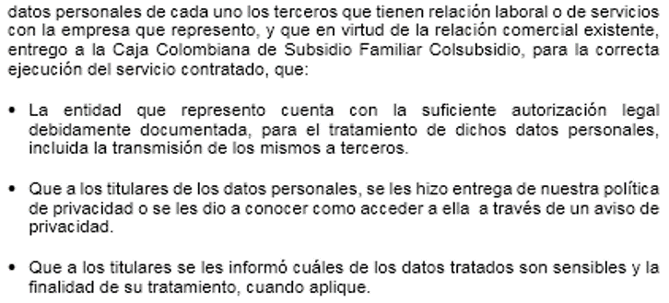

 |  |  |  | POR FAVOR IMPRIMIR ESTE CERTIFICADO EN HOJAS CON MEMBRETE DE SU EMPRESA

 |  |  |  |  |  |  |  |  |  |  |  |  |  |  |  |  |  |  |  |  |  |  |  |  |  |  |  |  |  |  |  |  |  |  |  |  |  |  |  |  | GF.FC.38 V13

 |  |  |  |  |  |  |  |  |  |  |  |  |  |  |  |  |  |  |  |  |  |  |  |  |  |  |  |  |  |  |  |  |  |  |  |  |  |  |  | FECHA

 | Nit 860007336-1
 |  |  |  |  |  |  |  |  |  |  |  |  | FORMATO DE CREACION Y/O ACTUALIZACION DE TERCEROS |  |  |  |  |  |  |  |  |  |  |  |  |  |  |  |  |  |  |  |  |  |  |  |  |  |  | GF.FC.38 |  |  |  | V13

 | TIPO DE IDENTIFICACION |  |  |  |  |  |  |  | NUMERO DE IDENTIFICACION |  |  |  |  |  |  |  |  |  | NOMBRES Y APELLIDOS / RAZON SOCIAL |  |  |  |  |  |  |  |  |  |  |  |  |  |  |  |  |  |  | % PARTICIPACION

(APLICA PERSONAS JURIDICAS Y NATURALES) - DECLARACIÓN CONFLICTO DE INTERÉS PROVEEDORES Conflicto de interés: Es toda aquella situación en la cual los contratistas, proveedores y demás personas y/o entidades que presten servicios en representación de la Caja, realicen cualquier actuación en beneficio personal o de un tercero que se encuentre contrapuesto a los intereses de la Corporación. Es responsabilidad de todos los proveedores de Colsubsidio revelar cualquier vínculo personal que pudiera estar relacionado con la prestación de sus servicios y de este modo, gestionar apropiadamente esos conflictos existentes o potenciales.

Declaro las siguientes situaciones que pueden significar potenciales conflictos de interés de mi parte y/o de nuestros accionistas, representantes legales, empleados, asesores, consultores, con funcionarios o directivos de Colsubsidio. Nota: (Hasta cuarto grado de consanguinidad y tercero de afinidad) (1)

Tipo y No. identificación |  |  |  |  |  | Nombre |  |  |  |  |  |  |  |  |  |  | Cargo |  |  |  |  |  |  |  |  | Situación a Reportar

(1) Familiares cercanos: cónyuge, parientes dentro del cuarto grado de consanguinidad, tercero de afinidad y primero civil.
Grado de consanguinidad: Abuelos, Padres, Hijos, Hermanos, Sobrinos, Tíos, Primos, Nietos, Bisabuelos, Bisnietos.
Grado de Afinidad: Padres, Abuelos, Hijos, Hermanos, Tíos, Sobrinos del Cónyuge.
NOTA: POR FAVOR DILIGENCIAR TODOS LOS CAMPOS, EN CASO DE NO APLICAR, ESCRIBIR N/A.

DECRETO 417 DEL 17 MARZO 2020
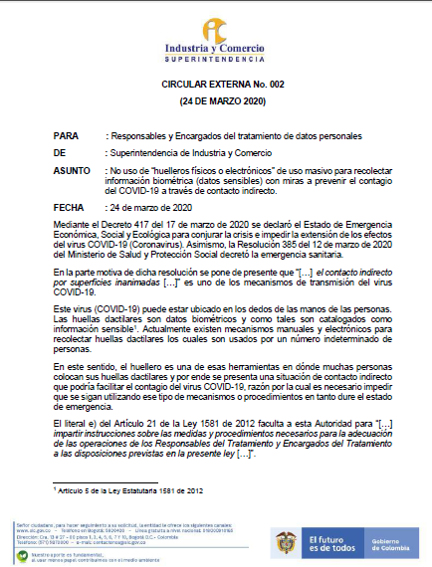



INSTRUCTIVO DILIGENCIAR
 |  |  |  | FECHA
 |  |  | CAJA COLOMBIANA DE SUBSIDIO FAMILIAR COLSUBSIDIO | DD | MM | AAAA

Nit 860007336-1
 |  | FORMATO DE CREACION Y/O ACTUALIZACION DE TERCEROS |  | GF.FC.38 |  |  | V11

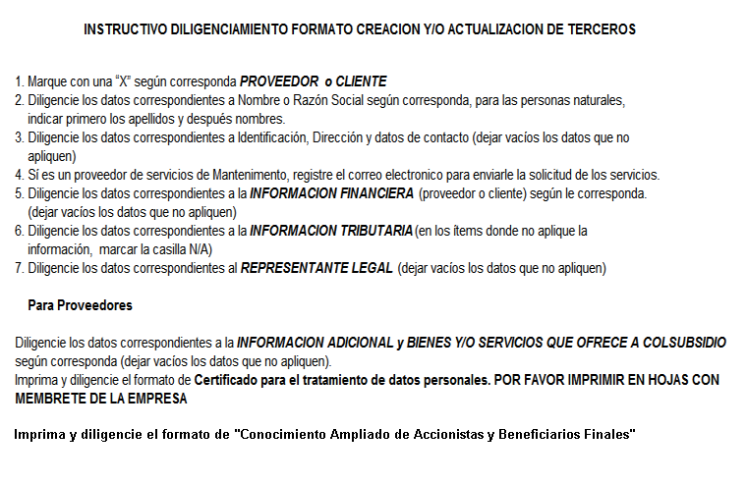

 | Imprima y diligencia en formato de "Declaracion de Conflicto de Interes, por favor no dejar campos en blanco,
 | para los casos que NO aplique, deben escribir N/A

